Graph
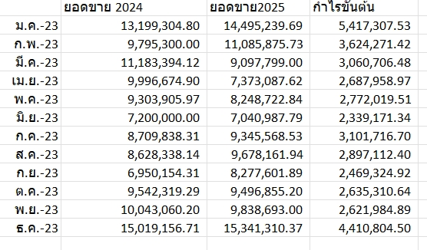
 | Jan | Feb | Mar | Apr | May | Jun | Jul | Aug | Sep | Oct | Nov | Dec
คาดการณ์ เป้าขาย | 15,640,000 | 25,990,000 | 25,180,000 | 25,180,000 | 25,600,000 | 25,400,000 | 25,500,000 | 13,500,000 | 25,500,000 | 13,500,000 | 13,500,000 | 13,500,000
เป้าขาย | 12,130,440 | 10,090,570 | 13,632,078 | 11,152,309 | 10,607,223 | 10,052,977 | 14,612,261 | 14,276,665 | 18,239,860 | 14,980,000 | 16,680,000 | 18,380,000
ทำได้จริง | 12,061,304 | 10,090,570 | 13,632,078 | 11,190,029 | 10,389,285 | 9,942,528 | 14,480,069 | 14,377,580 | 11,810,488 | 0 | 0 | 0

 | Jan | Feb | Mar | Apr | May | Jun | Jul | Aug | Sep | Oct | Nov | Dec
2022 | 13,199,305 | 9,795,300 | 11,183,394 | 9,996,675 | 9,303,906 | 7,200,000 | 8,709,839 | 8,628,338 | 6,950,154 | 9,542,319 | 10,043,060 | 15,019,156
2023 | 14,495,240 | 11,085,876 | 9,097,799 | 7,373,088 | 8,248,723 | 7,040,988 | 9,345,569 | 9,678,162 | 8,277,602 | 9,496,855 | 9,838,693 | 15,341,310
2024 | 12,061,304 | 10,090,570 | 12,984,035 | 11,190,029 | 10,259,657 | 9,942,528 | 14,480,069 | 14,377,580 | 11,810,488 | 0 | 0 | 0

Budget/Latest Forecast/Results

Last quarter (of the year)Prior period/Current period

